Hoja 1
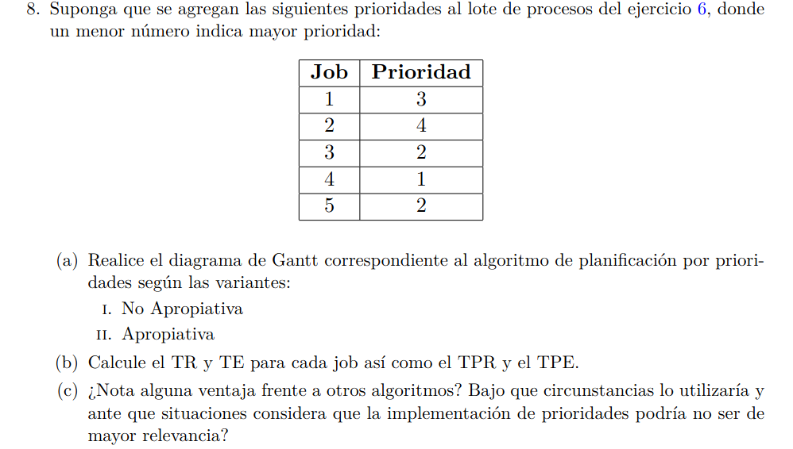
Por prioridades: no apropiativo.
Job | Llegada | Unidades de CPU | Prioridad | 0 | 1 | 2 | 3 | 4 | 5 | 6 | 7 | 8 | 9 | 10 | 11 | 12 | 13 | 14 | 15 | 16 | 17 | 18 | 19 | 20 | TR | TE
1 | 0 | 4 | 3 | >1 | 2 | 3 | 4< |  |  |  |  |  |  |  |  |  |  |  |  |  |  |  |  |  | 4 | 0
2 | 2 | 6 | 4 |  |  | > |  |  |  |  |  |  |  |  |  |  |  |  | 1 | 2 | 3 | 4 | 5 | 6< | 19 | 13
3 | 3 | 4 | 2 |  |  |  | > | 1 | 2 | 3 | 4< |  |  |  |  |  |  |  |  |  |  |  |  |  | 5 | 1
4 | 6 | 5 | 1 |  |  |  |  |  |  | > |  | 1 | 2 | 3 | 4 | 5< |  |  |  |  |  |  |  |  | 7 | 2
5 | 8 | 2 | 2 |  |  |  |  |  |  |  |  | > |  |  |  |  | 1 | 2< |  |  |  |  |  |  | 7 | 5
 |  |  |  |  |  |  |  |  |  |  |  |  |  |  |  |  |  |  |  |  |  |  |  |  | 8.4 | 4.2

Por prioridades: Apropiativo.
Job | Llegada | Unidades de CPU | Prioridad | 0 | 1 | 2 | 3 | 4 | 5 | 6 | 7 | 8 | 9 | 10 | 11 | 12 | 13 | 14 | 15 | 16 | 17 | 18 | 19 | 20 | TR | TE
1 | 0 | 4 | 3 | >1 | 2 | 3 |  |  |  |  |  |  |  |  |  |  |  | 4< |  |  |  |  |  |  | 15 | 11
2 | 2 | 6 | 4 |  |  | > |  |  |  |  |  |  |  |  |  |  |  |  | 1 | 2 | 3 | 4 | 5 | 6< | 19 | 13
3 | 3 | 4 | 2 |  |  |  | >1 | 2 | 3 |  |  |  |  |  | 4< |  |  |  |  |  |  |  |  |  | 9 | 5
4 | 6 | 5 | 1 |  |  |  |  |  |  | >1 | 2 | 3 | 4 | 5< |  |  |  |  |  |  |  |  |  |  | 5 | 0
5 | 8 | 2 | 2 |  |  |  |  |  |  |  |  | > |  |  |  | 1 | 2< |  |  |  |  |  |  |  | 6 | 4
 |  |  |  |  |  |  |  |  |  |  |  |  |  |  |  |  |  |  |  |  |  |  |  |  | 10.8 | 6.6

b) Lo utilizaria para poder definir de forma especifica cuales procesos son mas importantes para el funcionanmiento del SO, probablemente en
combinacion con otro para poder optimizar los tiempos.

